상품제안서
메종 화이트 그라탕기 (중) | 상품코드: S40161

 |  |  |  |  |  |  | 02-713-8555 | www.synergygift.co.kr
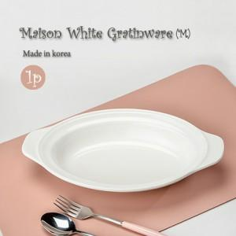

【상세/제작정보】 | <p><span style="font-size: 14pt;"></span></p><p><span style="font-size: 14pt;"></span><span style="font-size: 18.6667px;">※ 전사인쇄는 디자인에 따라 비용차이 있습니다.(별도문의)</span><span style="font-size: 14pt;">​</span></p><p><span style="font-size: 14pt;">※ 운임비 별도 발생 됩니다.</span></p>

【인쇄/포장옵션】 | 전사1도인쇄 / 포장불가능

【공급단가】 | 수량 | 100~ | 300~ | 1,000~ | 3,000~ | 5,000~
*VAT별도 | 단가 | 4,720원 | 4,550원 | 4,370원 | 4,200원 | 4,090원

【상품 URL】 | https://www.synergygift.co.kr:443/src/goods_detail.php?gdno=40161

